使用Excel制作动态图表
如何使用Excel制作动态图表

销售数据表 |  |  |  |  | 复选框控制区
年份 | 销售额（万元） | 利润（万元） | 订单量 | 客单价（元） | 维度 | 销售额 | 利润 | 订单量 | 客单价
2014 | 13.00 | 6.00 | 506 | 257.00 | 状态 | FALSE | TRUE | FALSE | FALSE
2015 | 22.99 | 9.00 | 531 | 433.00
2016 | 27.11 | 7.00 | 551 | 492.00 | 公司销售数据趋势图
2017 | 57.08 | 23.00 | 558 | 1023.00
2018 | 82.36 | 16.00 | 668 | 1233.00
2019 | 89.24 | 27.00 | 854 | 1045.00
 | 销售额（万元） | 利润（万元） | 订单量 | 客单价（元）
2014 | #N/A | 6.00 | #N/A | #N/A
2015 | #N/A | 9.00 | #N/A | #N/A
2016 | #N/A | 7.00 | #N/A | #N/A
2017 | #N/A | 23.00 | #N/A | #N/A
2018 | #N/A | 16.00 | #N/A | #N/A
2019 | #N/A | 27.00 | #N/A | #N/A
2020 | #N/A | 40.00 | #N/A | #N/A
2020 | 100.05 | 40.00 | 861 | 1162.00

图表数据
年份 | 销售额（万元） | 利润（万元） | 订单量 | 客单价（元）
2014 | #N/A | #N/A | #N/A | #N/A
2015 | #N/A | #N/A | #N/A | #N/A
2016 | #N/A | #N/A | #N/A | #N/A
2017 | #N/A | #N/A | #N/A | #N/A
2018 | #N/A | #N/A | #N/A | #N/A
2019 | #N/A | #N/A | #N/A | #N/A
2020 | #N/A | #N/A | #N/A | #N/A

项目2018年7月公司业绩达成情况
2018年7月公司业绩达成情况

 |  | 一般 | 良好 | 优秀 | 销售业绩 | 目标业绩
201801 | 201801 | 150000 | 100000 | 50000 | 287179.9 | 300000
201802 | 201803 | 150000 | 100000 | 50000 | 452362 | 450000
201803
201804
201805
201806
201807
业绩额完成率
累计销售额同比
 | 同比_YTD
201801 | -29%
201802 | 19%
201803 | 25%
201804 | 19%
201805 | 15%
201806 | 19%
201807 | 14%
 | S

v

 | 1月 | 2月 | 3月 | 4月 | 5月 | 6月 | 7月
胡大花 | 48273.2 | 75817 | 100869.8 | 78311.1 | 74196.6 | 76641.3 | 53940.6
完颜朵 | 79694.3 | 147563.5 | 109366.8 | 124821.5 | 116542.4 | 84980.8 | 75760.5
王浩然 | 53754.2 | 115748.8 | 108853.9 | 112932.9 | 107859.2 | 101192.3 | 86630.2
张琳琳 | 24736.8 | 7292.8 | 11775.1 | 10602.3 | 26185.6 | 13477.5 | 17054.6
赵里 | 80721.4 | 146241.3 | 121496.4 | 148773.6 | 138536.2 | 133945 | 105884.9
员工销售情况
 | 销售业绩 | 同比 | 环比
201801 | 287179.9 | -29% | -31%
201802 | 492663.4 | 96% | 72%
201803 | 452362 | 38% | -8%
201804 | 475441.4 | 4% | 5%
201805 | 463320 | 3% | -3%
201806 | 410236.9 | 42% | -11%
201807 | 405583.7 | -6% | -1%
单月业绩变化

KPI-子弹图
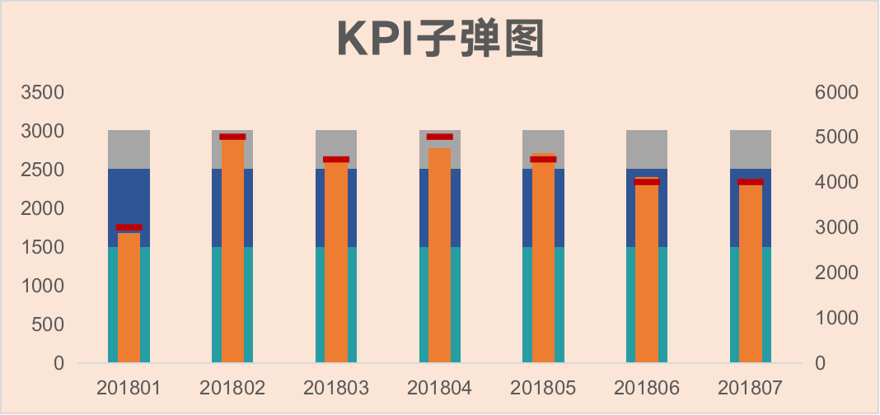

五星评分图


